Menu - Explications
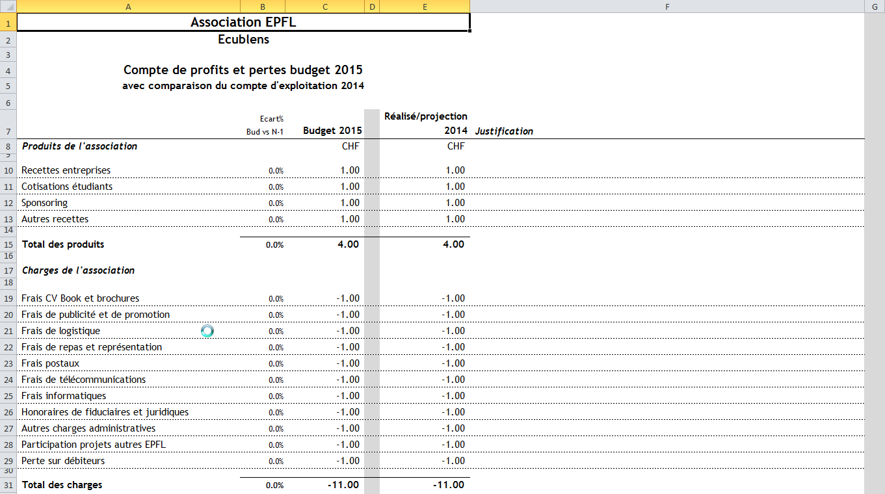
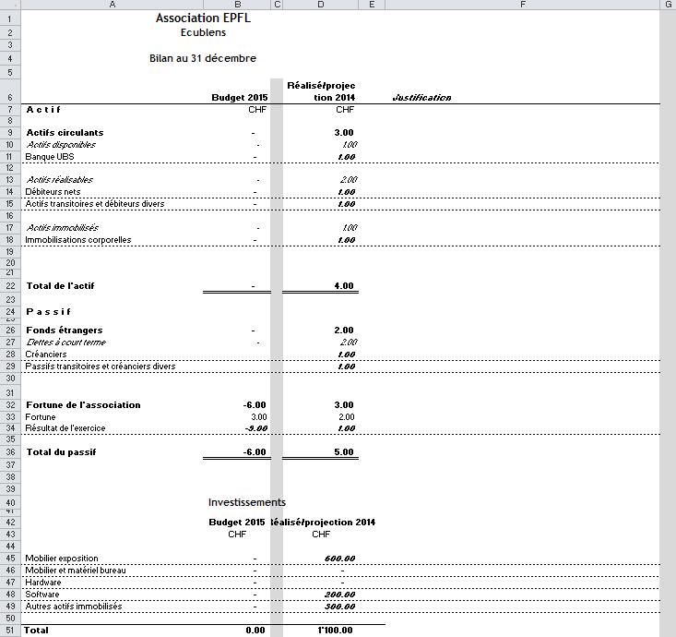
Menu
 | Période
 | de | à
Date | 2020-01-01 | 2020-12-31 | Change les dates/années automatiquement dans les onglets Profits et Pertes et Bilan
Année | 2020 | Automatique + 12 mois

Explications |  |  |  | Explications
Les totaux sont calculés automatiquement |  |  |  | Les totaux et la fortune sont calculés automatiquement
Onglet Profits et Pertes (PP) |  |  |  | Onglet Bilan

Colonne A (Libellé) |  |  |  | Colonne A (Libellé)
Libellé des natures de produits et charges |  |  |  | Libellé des natures des Actifs et des Passifs du Bilan
Il est possible d'ajouter une/des ligne(s) supplémentaire(s) si nécessaire ou de |  |  |  | Il est possible ajouter une/des ligne(s) supplémentaire(s) si nécessaire
Modifier le libellé en fonction des activités propres à votre association |  |  |  | Modifier le libellé en fonction des activités propres à votre association

Colonne B (Ecart%) |  |  |  | Colonne B (Budget)
Mesure les écarts entre le budget et le réalisé de l'année précédente (N-1) |  |  |  | Il faut insérer le budget demandé par ligne pour la période concernée
Le calcul est automatique |  |  |  | Le montant doit ensuite être justifié et détaillé dans la partie "Justification"

Colonne C (Budget) |  |  |  | Colonne D (Réalisé/projection)
Il faut insérer le budget demandé par ligne pour la période concernée |  |  |  | Il faut insérer les chiffres de l'exercice comptable précédent, du moins la dernière
Le montant doit ensuite être justifié et détaillé dans la partie "Justification" |  |  |  | projection si la période concernée n'est pas encore terminée/bouclée
 |  |  |  | Le but est de comparer ces chiffres avec ceux du budget et d'expliquer la raison des écarts
Colonne E (Réalisé/projection)
Il faut insérer les chiffres de l'exercice comptable précédent, du moins la dernière |  |  |  | Colonne F (Justification)
projection si la période concernée n'est pas encore terminée/bouclée |  |  |  | Pour chaque ligne il faut indiquer les hypothèses retenues, les facteurs quantités et
Le but est de comparer ces chiffres avec ceux du budget et d'expliquer la raison des écarts |  |  |  | prix unitaire (PU) ou % supplémentaire par rapport à l'exercice précédent et pourquoi
 |  |  |  | Le but est de justifier et de rendre le plus plausible possible chaque ligne du budget
Colonne F (Justification)
Pour chaque ligne il faut indiquer les hypothèses retenues, les facteurs quantités et
prix unitaire (PU) ou % supplémentaire par rapport à l'exercice précédent et pourquoi
On peut trouver également l'addition de plusieurs montants par founisseurs
Le but est de justifier et de rendre le plus plausible possible chaque ligne du budget

